005968
005968 | 创金合信工业周期股票A
成立时间 | 2018-05-17 | 基金经理 | 2018-05-17~至今 | 李游 | 2年又224天 | 181.00% |  |  |  | 24.78%
历史 | 2年 |  |  |  |  | 5969 | 创金合信工业周期股票C | 2018-05-17 ~ 至今 | 2年又224天 | 176.21%
基金公司 | 创金合信 |  |  |  |  | 5968 | 创金合信工业周期股票A | 2018-05-17 ~ 至今 | 2年又224天 | 181.00%
基金托管人 | 工商银行 |  |  |  |  | 3625 | 创金合信资源股票发起式C | 2016-11-02 ~ 至今 | 4年又55天 | 99.20%
 |  |  |  |  |  | 3624 | 创金合信资源股票发起式A | 2016-11-02 ~ 至今 | 4年又55天 | 103.55%
1.十年历史
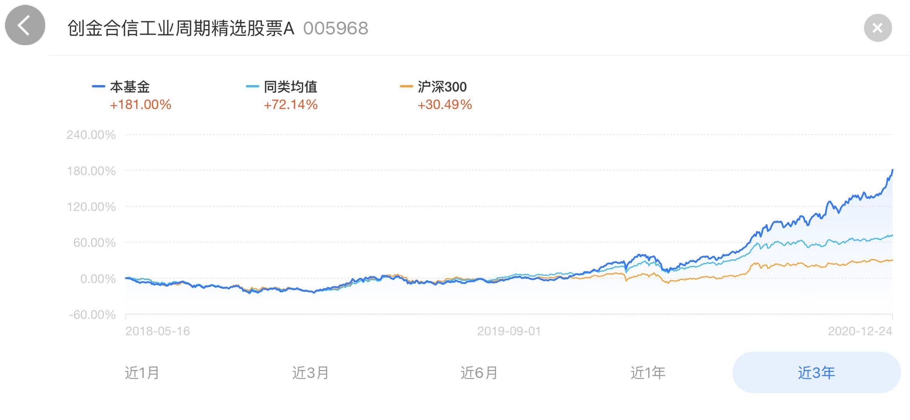
2.跨国股票基金？ | ？
3.十年年终获利最好 | 近2年 | 7|1030

持仓比例 | 股票 | 债券 | 现金 | 净资产亿
2020-09-30 | 90.42% |  | 5.40% | 1.15
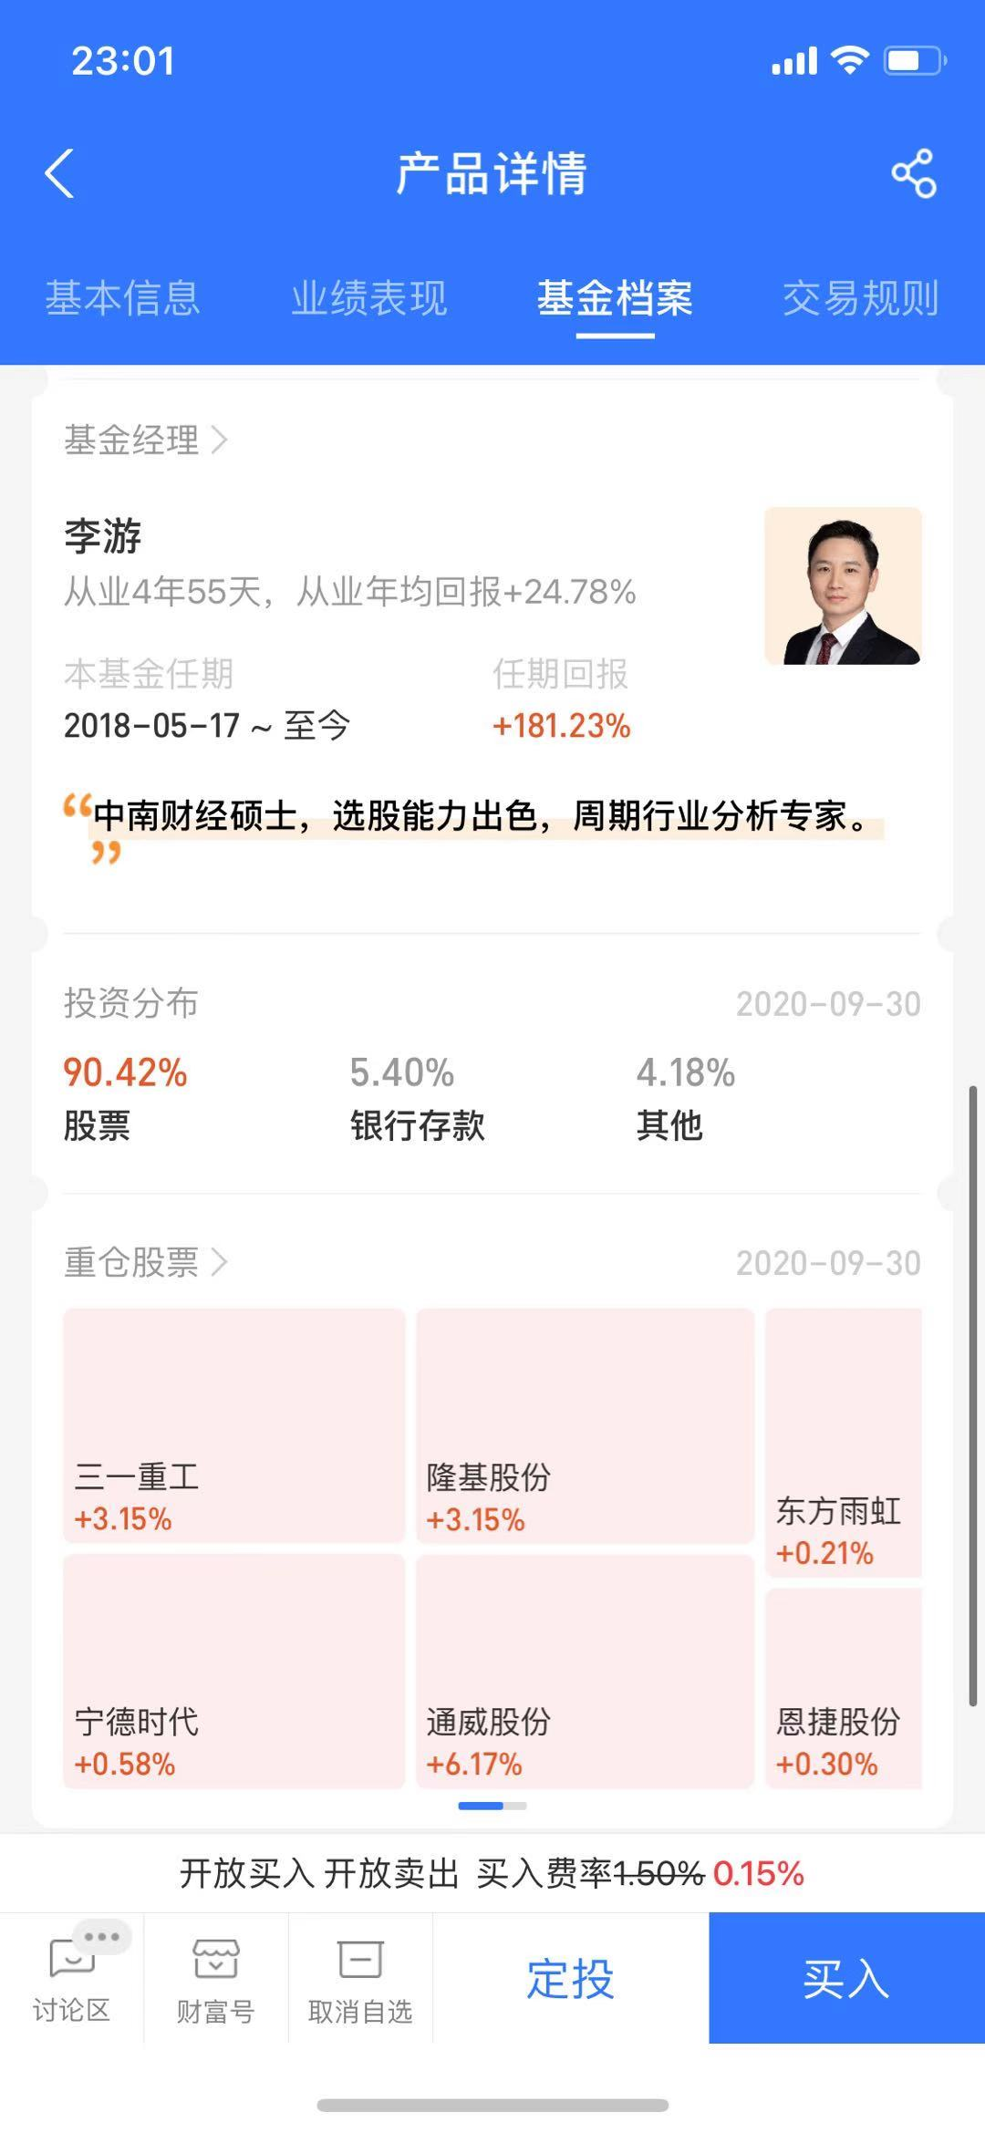

 |  |  |  |  |  |  | 建筑 | 三一重工 | 东方雨虹
 |  |  |  |  |  |  | 光伏 | 隆基股份
 |  |  |  |  |  |  | 新能源科技 | 宁德时代
 |  |  |  |  |  |  | 电源设备 | 恩捷股份

 |  |  |  |  | 2018 | 18 | 17 | 26
 |  |  |  |  | 2019 | 7 | 14 | 8
 |  |  |  |  | 2020 | 6 | 8 | 13

